1环境搭建
可以先看 Dart Flutter视频-》sheet【3学习一览】

1安装dart |  | Dart_x64.stable.setup.exe
2安装flutter |  | 可以参照Flutter基础教程课件-B站免费版-v3.pdf中 二的2.3 下载3.10.5版本
 |  | 或者使用flutter.rar 配置参照上面文档
3安装android Studio |  |  | android-studio-2022.2.1.20-windows.exe

 | 从下面开始
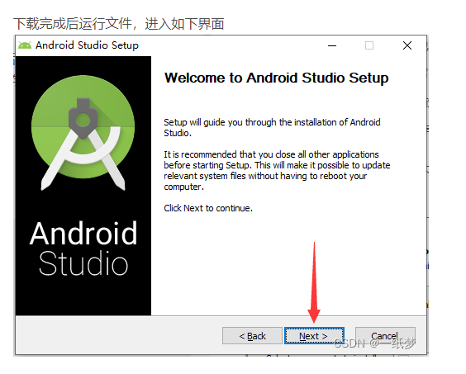

 |  |  |  | 中间过程参照： | https://blog.csdn.net/tao_789456/article/details/118093106?ops_request_misc=%257B%2522request%255Fid%2522%253A%2522168906509616800192270849%2522%252C%2522scm%2522%253A%252220140713.130102334.pc%255Fall.%2522%257D&request_id=168906509616800192270849&biz_id=0&utm_medium=distribute.pc_search_result.none-task-blog-2~all~first_rank_ecpm_v1~rank_v31_ecpm-2-118093106-null-null.142^v88^koosearch_v1,239^v2^insert_chatgpt&utm_term=androidstudio%E5%AE%89%E8%A3%85&spm=1018.2226.3001.4187

 | 到这个结束
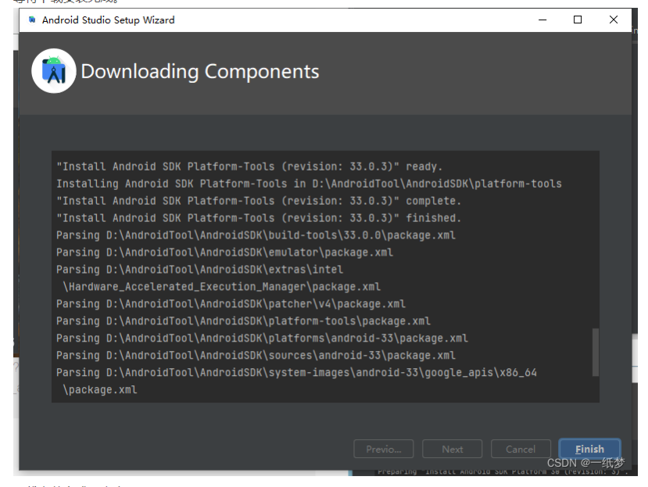

 | *重要
 | 下载android sdk
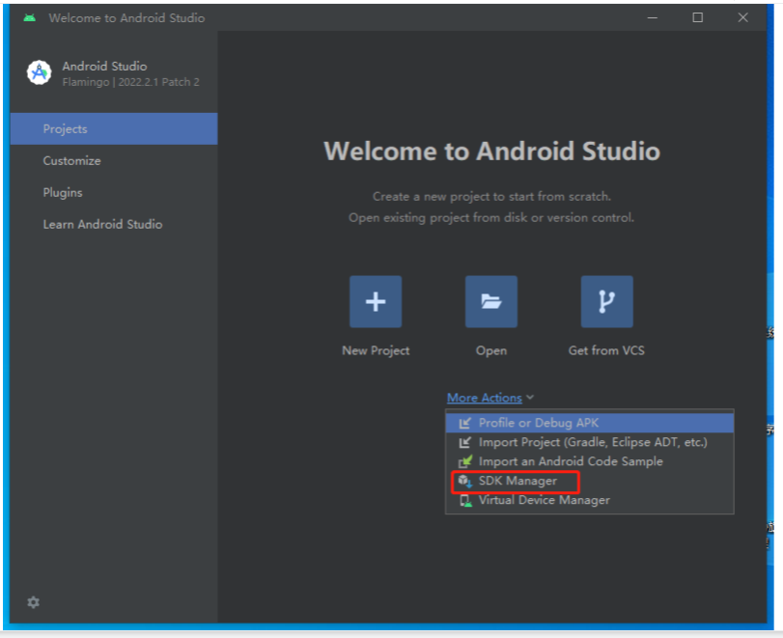

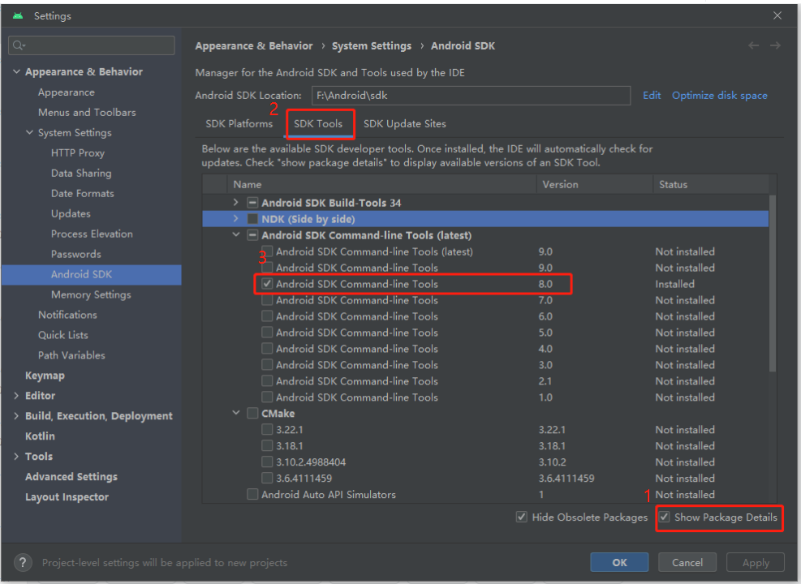

 |  |  |  |  |  | jdk8的需要使用8.0

 | 环境变量
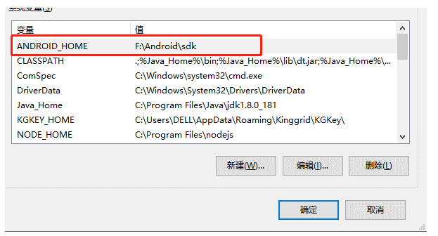

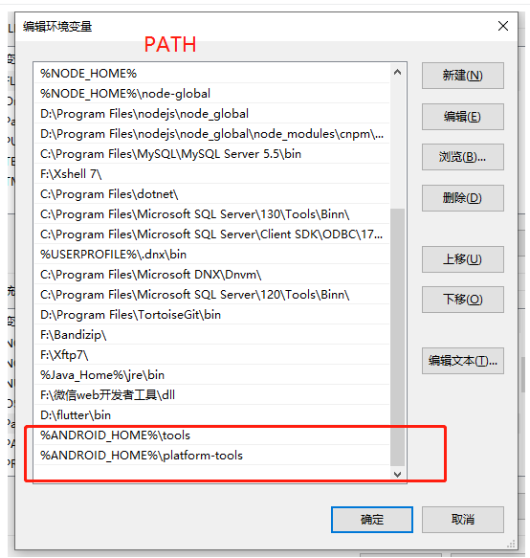

 | 最后在cmd中执行：flutter doctor --android-licenses

 | 之后执行：flutter doctor
 |  | 查看状态
 | 参照 Flutter基础教程课件-B站免费版-v3.pdf中 二的2.5

4flutter SDK配置
参照sheet【4flutter SDK配置】

2开发
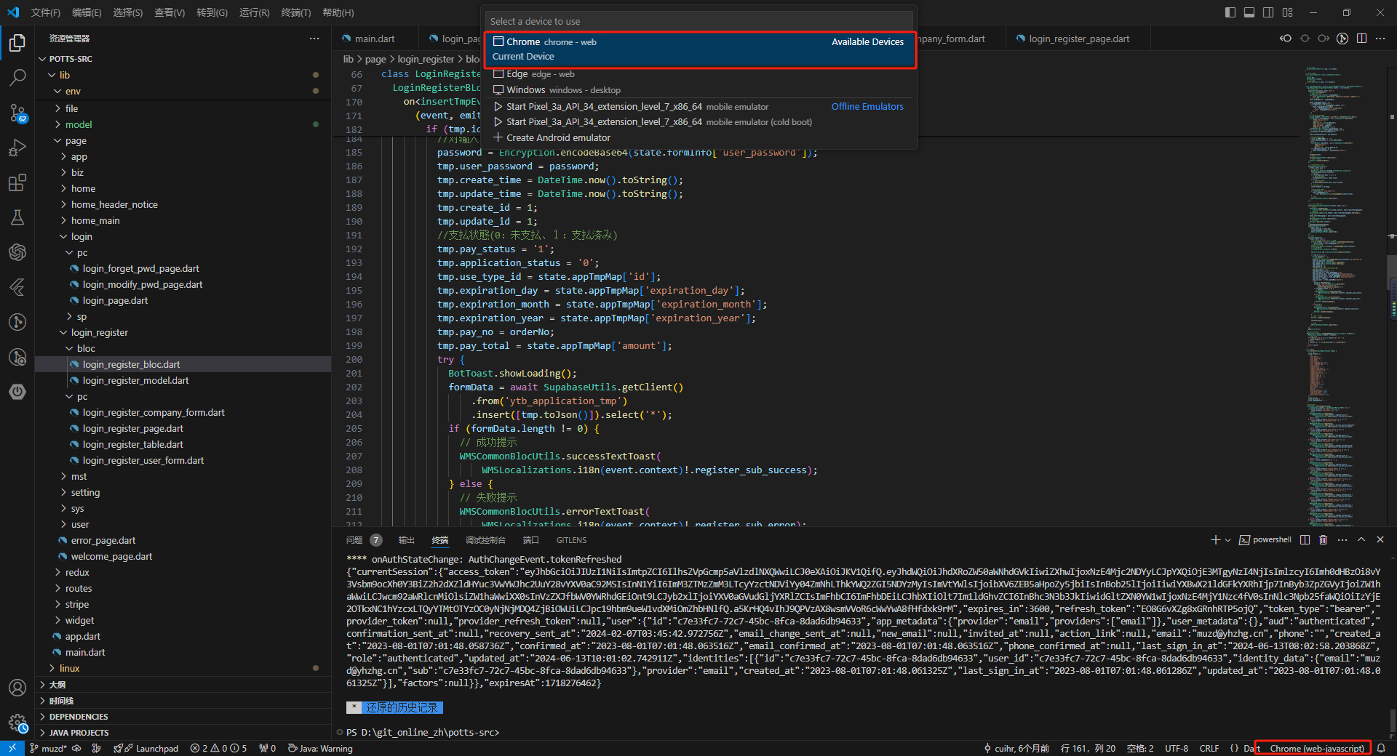
开发环境使用vscode
安装插件dart flutter
获取依赖
flutter pub get

选择执行环境 例如Chrome浏览器

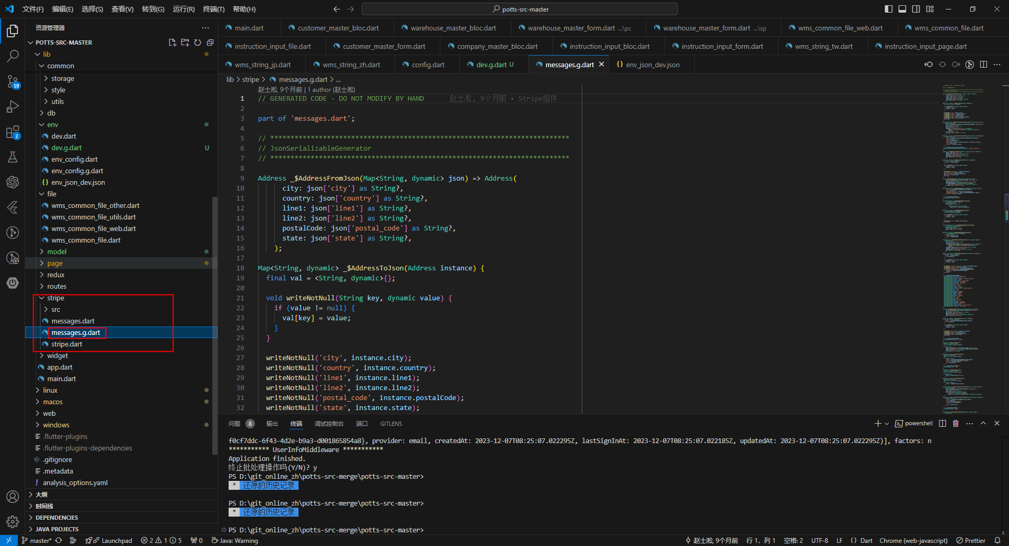
生成.g命令
flutter packages pub run build_runner watch

生成后记得还原右侧messages.g.dart文件

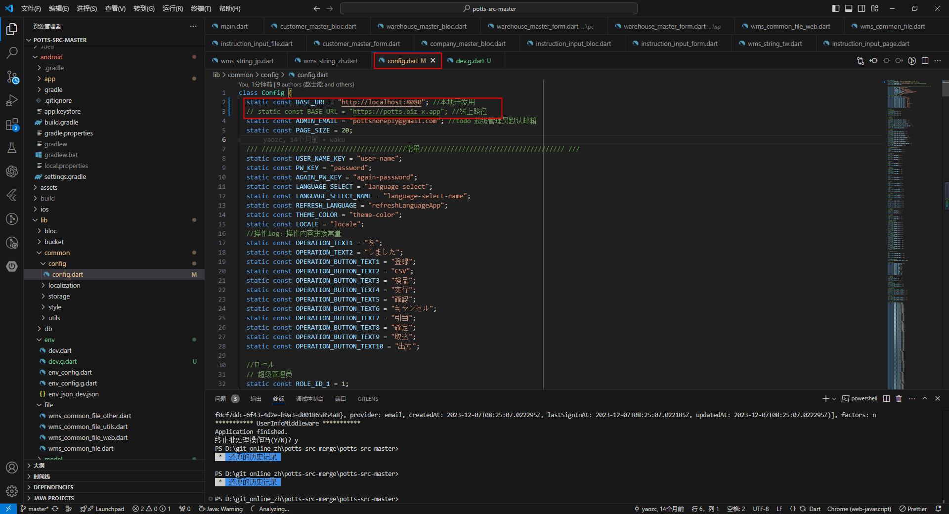
修改config.dart
base_url | 为本地开发路径

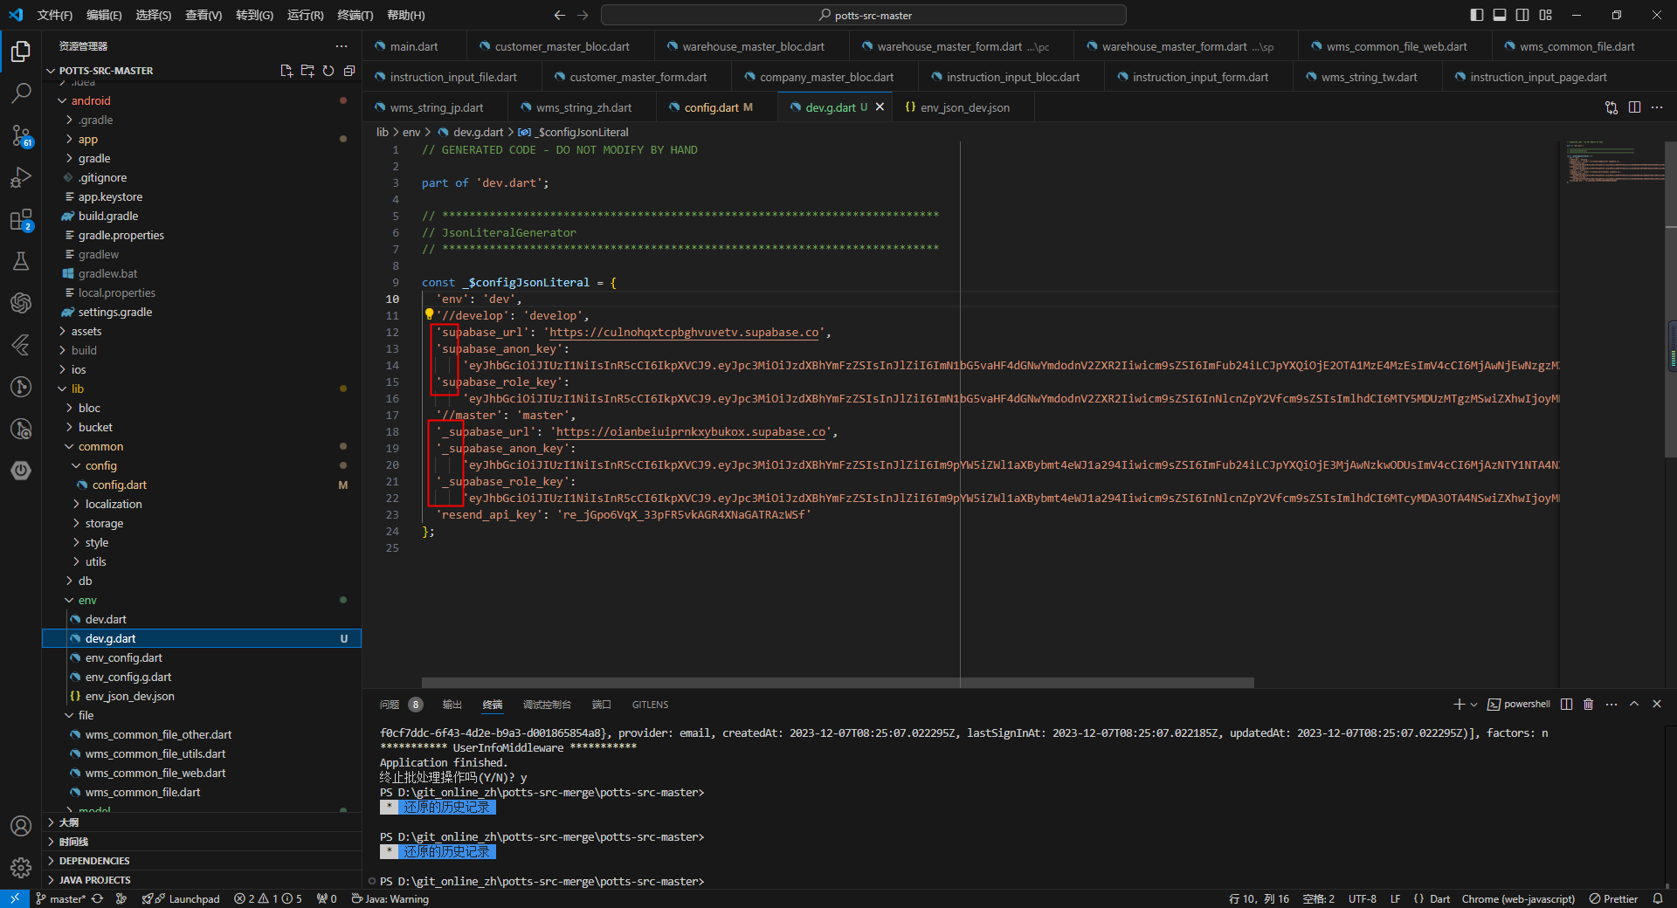
dev.g.dart 生成后

确认是否使用的测试DB连接
不带【_】的为正在使用的连接

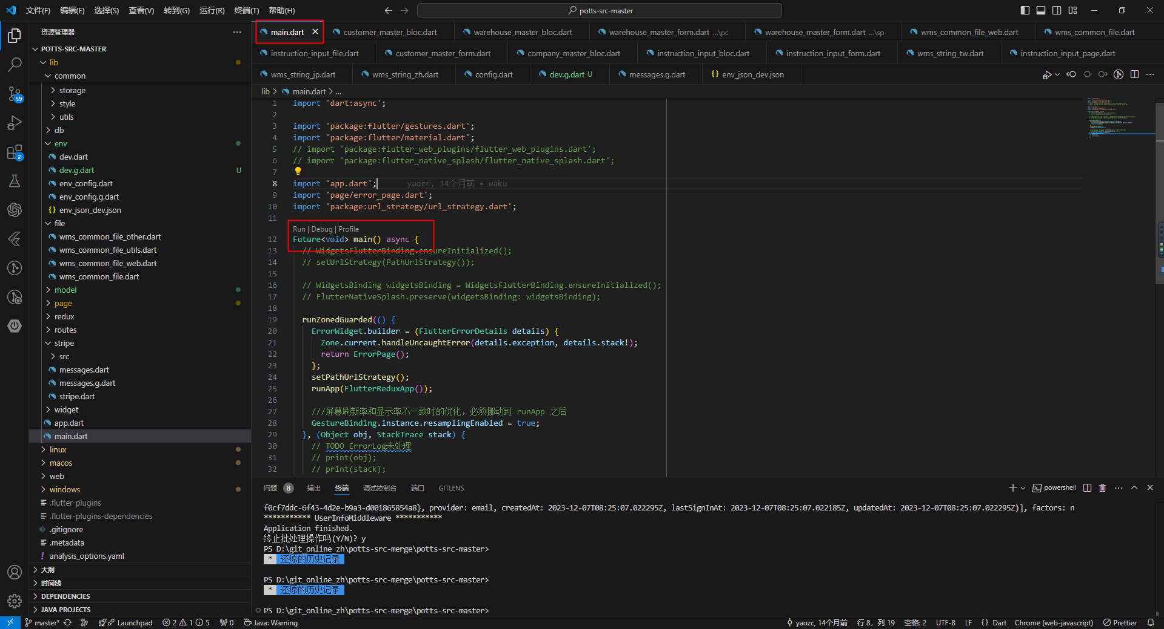
通过main文件启动程序
点击main文件中的Run来启动文件

如果想要端口不变 端口一直8080
flutter run -d chrome --web-port=8080

